Sheet1
 |  | pyinstaller

 |  | 基本语法
 |  | 打包需要通过cmd进行，语法和大多数工具一样。pyinstaller最简单的打包方式是：

 |  | pyinstaller myscript.py | 其中myscript.py是你想要打包的程序。

 |  | pyinstaller -D -i "icon.ico" myscript.py | 比如上面的 -D ），有一些参数是必选的（比如上面的 myscript.py ），有一些参数需要附带一个值（比如上面的 -i "icon.ico" ）。其中有一些参数可以简写（比如 -i 就是 --icon 的简写）。
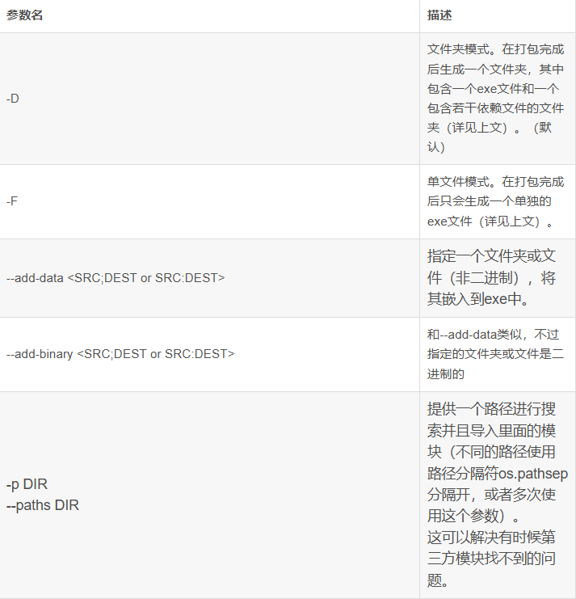

 |  | 启动虚拟环境
 |  | conda activate e1

 |  | 关闭虚拟环境
 |  | conda deactivate

 |  | 打包项目（注意这里的对象是 spec 文件）

 |  | Pyinstaller filename.spec

 |  | 一般来说 -w是取消运行窗口 -F是生成单文件

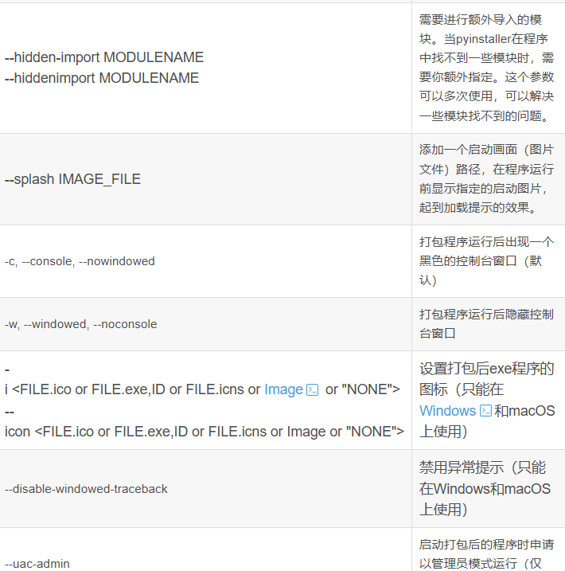

 |  | 更改图标

 |  | 关于--icon或-i参数用于设置图标

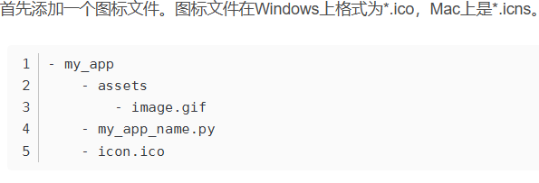

 | 图标和闪屏可以一起在生成spec文件的时候一起打入

 |  | 启动闪屏

 |  | pyinstaller --splash filename.png my_app_name.py

 |  | try:
 |  | import pyi_splash
 |  | pyi_splash.close()
 |  | except ImportError:
 |  | pass

 |  | 用spec文件的编辑和打包

 |  | 先生成spec文件
 |  | pyi-makespec -w -F --add-data assets;assets my_app_name.py

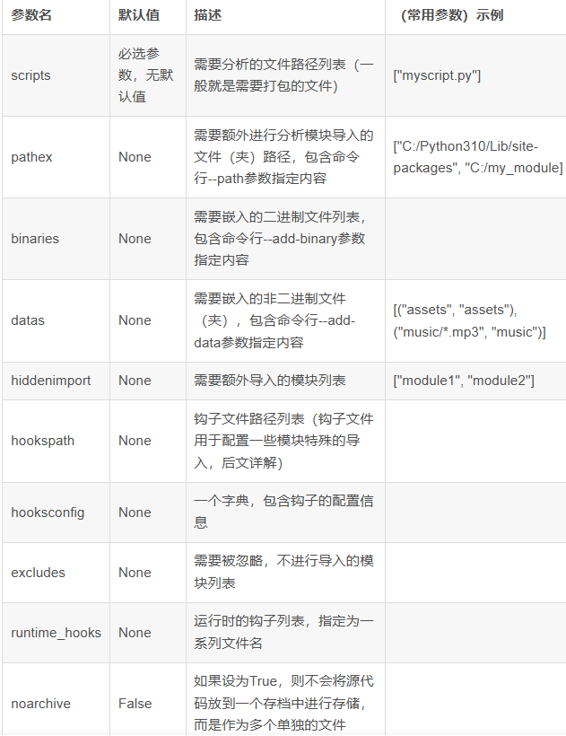
pathex记得编写
 |  | 然后对spec文件进行编辑
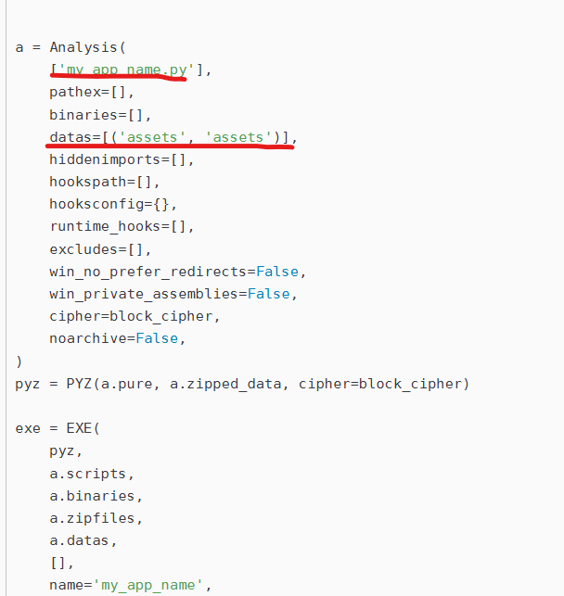
 |  |  |  | 主函数文件

 |  |  |  | 其他的引用文件

 |  |  |  | hiddenimports是需要的一些库

 |  | EXE对象
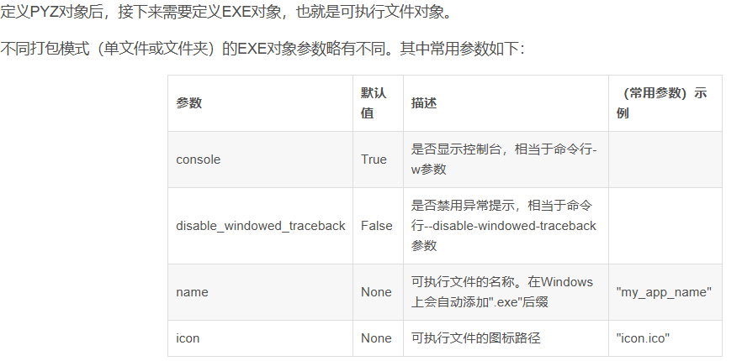

 |  | 例子

 |  | pyi-makespec -w -F -i sheep.ico --add-data assets;assets --splash ndslogo.png main.py

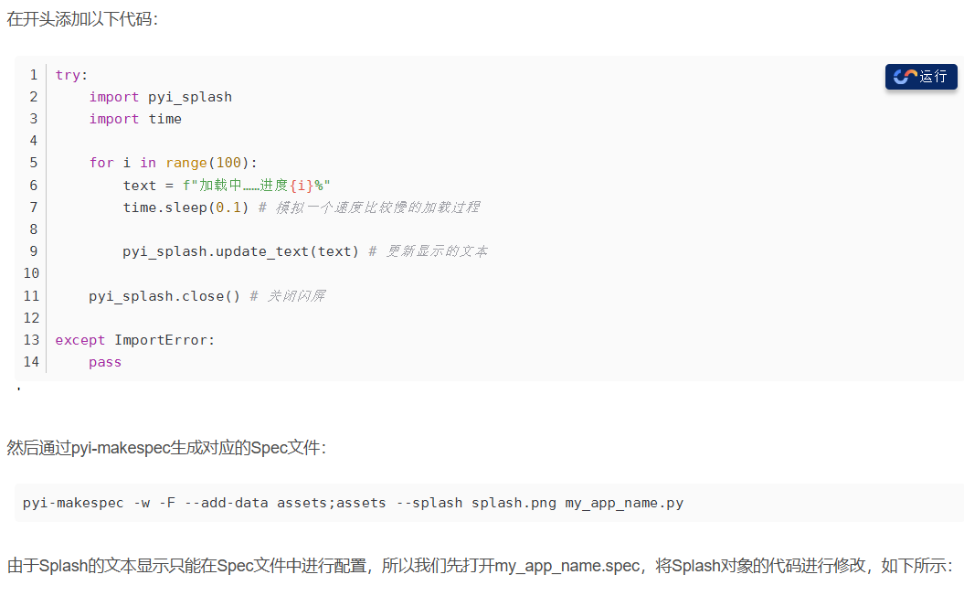
 |  |  |  |  |  | try:
 |  |  |  |  |  | import pyi_splash
 |  |  |  |  |  | import time

 |  |  |  |  |  | for i in range(100):
 |  |  |  |  |  | text = f"加载中……进度{i}%"
 |  |  |  |  |  | time.sleep(0.1) # 模拟一个速度比较慢的加载过程

 |  |  |  |  |  | pyi_splash.update_text(text) # 更新显示的文本

 |  |  |  |  |  | pyi_splash.close() # 关闭闪屏

 |  |  |  |  |  | except ImportError:
 |  |  |  |  |  | pass

 |  |  |  |  |  | pyi-makespec -w -F --add-data assets;assets --splash splash.png my_app_name.py

 |  | 制作splash闪屏效果
 |  | 修改spec

 |  |  |  |  | splash = Splash(
 |  |  |  |  | 'splash.png',
 |  |  |  |  | binaries=a.binaries,
 |  |  |  |  | datas=a.datas,
 |  |  |  |  | text_pos=(30, 270),
 |  |  |  |  | text_size=12,
 |  |  |  |  | minify_script=True,
 |  |  |  |  | always_on_top=True,

 |  | 然后进行打包

 |  | pyinstaller my_app_name.spec

 |  | 如果要检查出现的窗口的话 在文件里面spec 的console=True,就会出现

